Ark1
 | Ingen tiltak | Mekanisk oppsamling |  | Kjemisk overflate dispergering |  | Undersjøisk kjemisk dispergering |  | In situ brenning |  | Mekanisk dispergering

Miljødel | Petensiell relativ konsekvens | Potensiell modifiseringsfaktor | Relativ konsekvensreduksjon | Potensiell modifiseringsfaktor | Relativ konsekvensreduksjon | Potensiell modifiseringsfaktor | Relativ konsekvensreduksjon | Potensiell modifiseringsfaktor | Relativ konsekvensreduksjon | Potensiell modifiseringsfaktor | Relativ konsekvensreduksjon |  | Totalvurdering
 |  |  |  |  |  |  |  |  |  |  |  |  |  | Del 2
Sjøbunn |  |  |  |  |  |  |  |  |  |  |  | Høy konsekvensreduksjon |  |  | Major mitigation of impact | Høy konsekvensreduksjon | 8 to 12
Sjøbunnshabitater og fauna | 1 | 3 | 3 | -1 | -1 | -1 | -1 | -2 | -2 | 0 | 0
Fiskeegg bunngytende | 1 | 3 | 3 | -1 | -1 | -1 | -1 | -2 | -2 | 0 | 0 | Moderat konsekvensreduksjon |  |  | Moderate mitigation of impact | Moderat konsekvensreduksjon | 3 ti <8

Vannsøyle |  |  |  |  |  |  |  |  |  |  |  | Mindre konsekvensreduksjon |  |  | Minor mitigation of impact | Mindre konsekvensreduksjon | >0 to <3
Fiskeegg og -larver | 2 | 3 | 6 | -2 | -4 | -2 | -4 | 2 | 4 | -1 | -2
 |  |  |  |  |  |  |  |  |  |  |  | Ingen eller ubetydelig endring |  |  | No or insignificant change | Ingen eller ubetydelig endring | 0
Overflate
Pelagisk sjøfugl | 3 | 3 | 9 | 3 | 9 | 3 | 9 | 2 | 6 | 2 | 6 | Mindre økning i konsekvens |  | - | Minor increase in impact | Mindre økning i konsekvens | >.3 to <0
Kystnær sjøfugl | 3 | 3 | 9 | 3 | 9 | 3 | 9 | 2 | 6 | 2 | 6
Sjøpattedyr | 1 | 3 | 3 | 3 | 3 | 3 | 3 | 2 | 2 | 2 | 2 | Moderat økning i konsekvens |  |  | Moderate increase in impact | Moderat økning i konsekvens | >-8 to .3
Kyst og strand
ESI | 3 | 3 | 9 | 3 | 9 | 3 | 9 | 2 | 6 | 2 | 6 | Høy økning i konsekvens |  |  | Major increase in impact | Høy økning i konsekvens | `-12 to -8
MOB/Høyt miljøprioriterte | 3 | 3 | 9 | 3 | 9 | 3 | 9 | 2 | 6 | 2 | 6
Kystsel | 2 | 3 | 6 | 3 | 6 | 3 | 6 | 2 | 4 | 2 | 4
 |  |  |  |  |  |  |  |  |  |  |  |  |  | Del 1

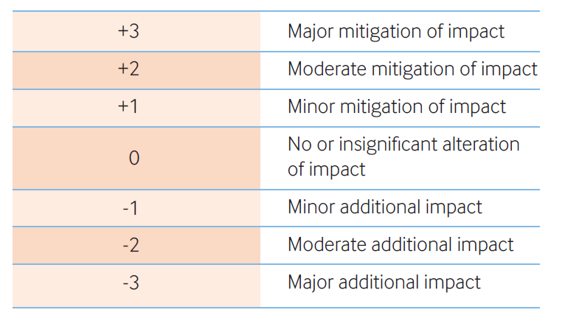
Vurdering/Rangering |  |  | 1 |  | 2 |  | 2 |  | 3 |  | 4
 |  |  |  |  |  |  |  |  |  |  |  |  |  |  | Major mitigation of impact | Høy konsekvensreduksjon | 3

 |  |  |  |  |  |  |  |  |  |  |  |  |  |  | Moderate mitigation of impact | Moderat konsekvensreduksjon | 2

 |  |  |  |  |  |  |  |  |  |  |  |  |  |  | Minor mitigation of impact | Mindre konsekvensreduksjon | 1

 |  |  |  |  |  |  |  |  |  |  |  |  |  |  | No or insignificant alteration of impact | Ingen eller ubetydelig endring | 0

 |  |  |  |  |  |  |  |  |  |  |  |  |  |  | Minor additional impact | Mindre økning i konsekvens | -1

 |  |  |  |  |  |  |  |  |  |  |  |  |  |  | Moderate aditional impact | Moderat økning i konsekvens | -2

 |  |  |  |  |  |  |  |  |  |  |  |  |  |  | Major additional impact | Høy økning i konsekvens | -3

